Задание 6
Точка |  | Левая часть фигуры |  |  |  | Сюда входит? | нет
x | y
-1 | 4.5 | Отрезки |  |  | Окружность |  |  | Рассположение точки относительно линии |  |  |  |  |  |  |  |  | входит ли в окружность?
 |  | x | y | выше (правее)? | x | y | R | x | y | x_1 | y_1 | x_2 | y_2 | выше ()? | там, где надо? | ответ | x | y | x_окр | y_окр | R | ответ
ответ |  | -3 | 6 |  | 0 | 0 | 6 | -1 | 4.5 | -3 | 6 | -3 | 5 | 0 | 0 | 0 | -1 | 4.5 | 0 | 0 | 6 | 1
Не входит |  | -3 | 5 | 0 |  |  |  | -1 | 4.5 | -3 | 5 | -5 | 0 | 1 | 0
 |  | -5 | 0 | 1 |  |  |  | -1 | 4.5 | -5 | 0 | -6 | 0 | 1 | 1
 |  | -6 | 0 | 1

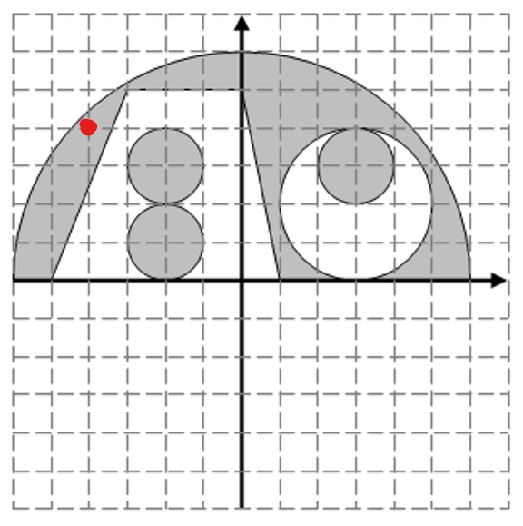
 |  | Середина (чтоб её за ногу) |  |  |  | Сюда входит? | нет

 |  | Отрезки |  |  | Окружность |  |  | Рассположение точки относительно линии |  |  |  |  |  |  |  |  | входит ли в окружность?
 |  | x | y | выше (правее)? | x | y | R | x | y | x_1 | y_1 | x_2 | y_2 | выше ()? | там, где надо? | ответ | x | y | x_окр | y_окр | R | ответ
 |  | 0 | 6 |  | 0 | 0 | 6 | -1 | 4.5 | 0 | 6 | 0 | 5 | 0 | 1 | 0 | -1 | 4.5 | 0 | 0 | 6 | 1
 |  | 0 | 5 | 0 |  |  |  | -1 | 4.5 | 0 | 5 | -3 | 5 | 1 | 0
 |  | -3 | 5 | 1 |  |  |  | -1 | 4.5 | -3 | 5 | -3 | 6 | 1 | 1
 |  | -3 | 6 | 1

 |  | правая часть фигуры |  |  |  | Сюда входит? | нет

 |  | Отрезки |  |  | Окружность |  |  | Рассположение точки относительно линии |  |  |  |  |  |  |  |  | входит ли в окружность?
 |  | x | y | выше (правее)? | x | y | R | x | y | x_1 | y_1 | x_2 | y_2 | выше ()? | там, где надо? | ответ | x | y | x_окр | y_окр | R | ответ
 |  | 0 | 6 |  | 0 | 0 | 6 | -1 | 4.5 | 0 | 6 | 0 | 5 | 1 | 0 | 0 | -1 | 4.5 | 0 | 0 | 6 | 1
 |  | 0 | 5 | 1 | 3 | 2 | 2 | -1 | 4.5 | 0 | 5 | 1 | 0 | 1 | 0 |  | -1 | 4.5 | 3 | 2 | 2 | 0
 |  | 1 | 0 | 1 | Выколотая окружность |  |  | -1 | 4.5 | 1 | 0 | 8 | 0 | 1 | 1
 |  | 8 | 0 | 1

 |  | мелкие окружности |  |  |  | Сюда входит? | нет

 |  |  |  |  | Окружность |  |  |  |  |  |  |  |  |  |  |  | входит ли в окружность?
 |  |  |  |  | x | y | R |  |  |  |  |  |  |  |  |  | x | y | x_окр | y_окр | R | ответ
 |  |  |  |  | 3 | 3 | 1 |  |  |  |  |  |  |  |  |  | -1 | 4.5 | 3 | 3 | 1 | 0
 |  |  |  |  | -2 | 1 | 1 |  |  |  |  |  |  |  |  |  | -1 | 4.5 | -2 | 1 | 1 | 0
 |  |  |  |  | -2 | 3 | 1 |  |  |  |  |  |  |  |  |  | -1 | 4.5 | -2 | 3 | 1 | 0

